ARCEN INSGE
 |  |  |  |  |  | PROCESO DE GESTIÓN DOCUMENTAL |  |  |  |  |  |  |  |  | POLICÍA NACIONAL
Código:1GD-FR-0020
Fecha: 04/07/2018 |  |  |  |  |  | DIAGNÓSTICO INTEGRAL PARA LOS ARCHIVOS DE LA POLICÍA NACIONAL
Versión: 0

CIUDAD: Bogotá |  |  |  |  |  |  |  |  | FECHA ELABORACIÓN DEL DIAGNÓSTICO: 10 de Septiembte de 2021 |  |  |  |  |  |  | 10 |  | 9 |  |  | 2021
RESPONSABLE DEL DILIGENCIAMIENTO: Intendente José Alejandro Castañeda González
A. IDENTIFICACIÓN
CÓDIGO Y NOMBRE DE LA UNIDAD: 1.11 Inspección General Policía Nacional
FECHA DE CREACIÓN DE LA UNIDAD: 12 de diciembre de 1891 |  |  |  |  |  |  |  |  | ACTO ADMINISTRATIVO DE CREACIÓN DE LA UNIDAD: Reglamento General de la Policía Nacional de Bogotá
DIRECCIÓN DE LA UNIDAD: Calle 17 N° 65b 99 edificio Soluzona |  |  |  |  |  |  |  |  | ACTO ADMINISTRATIVO VIGENTE DE LA UNIDAD: Resolucion 08276 del 27 de diciembre de 2016
CORREO ELECTRÓNICO DE LA UNIDAD: insge.jefat@policia.gov.co |  |  |  |  |  |  |  |  | TELÉFONO: 5159328 / 5159523 |  |  |  |  |  |  |  | IP: 9023 / 9523
A.1 DIRECTOR, COMANDANTE O JEFE DE LA UNIDAD:
NOMBRE: |  |  | JORGE LUIS RAMIREZ ARAGON
GRADO: |  |  | MAYOR GENERAL
CARGO: |  |  | Inspector General
TIEMPO EN EL CARGO: |  |  |  | 9 meses
A.2 ADMINISTRACIÓN DEL ARCHIVO
Jefe Grupo de Gestión Documental
NOMBRES Y APELLIDOS: José Alejandro Castañeda Gonzalez |  |  |  |  |  |  |  |  | CAPACITACIÓN O CURSOS EN GESTIÓN DOCUMENTAL Y ARCHIVÍSTICA
GRADO: Intendente |  |  |  |  |  |  |  |  | 1 | 1886866 - SENA COMPLEMENTARIA VIRTUAL EN ORGANIZACION DOCUMENTAL EN EL ENTORNO LABORAL - 2019
CARGO: Jefe Gestión Documental |  |  |  |  |  |  |  |  | 2 | 789595 - SENA COMPLEMENTARIA VIRTUAL EN HERRAMIENTAS DE SUPERVISION Y CONTROL - 2014
TIEMPO EN EL PROCESO DE GESTIÓN DOCUMENTAL (Años, Meses, Días) 12 años, 6 meses y 12 Días |  |  |  |  |  |  |  |  | 3 | 249918 - SENA CURSO ESPECIAL EN REDACCIÓN Y ORTOGRAFÍA - 2013
TIEMPO EN LA INSTITUCIÓN (Años, Meses, Días) 17 años, 0 meses y 03 días |  |  |  |  |  |  |  |  | 4 | 356360 -SENA CURSO ESPECIAL EN GESTIÓN DOCUMENTAL - 2012
CORREO INSTITUCIONAL alejandro.castaneda1525@correo.policia.gov.co |  |  |  |  |  |  |  |  | 5
No. CELULAR 3204149236 |  |  |  |  |  |  |  |  | 6
No IP DE LA OFICINA Y/O GRUPO 5159328 / 9328 |  |  |  |  |  |  |  |  | 7
CONDICIÓN MÉDICO LABORAL: ACTO |  |  |  |  |  |  |  |  | 8
Funciones del Jefe Grupo de Gestión Documental
1 | Supervisar el trámite en las ventanillas únicas de la documentación oficial a través de mecanismos para que se garantice el manejo expedito y controlado de la correspondencia.
2 | Verificar el cumplimiento a los lineamientos del proceso de gestión documental, respecto al control de registros para que se ejecuten las directrices y regulaciones de los entes competentes.
3 | Supervisar la ejecución del procedimiento archivo central con el fin de garantizar la disponibilidad e integridad de los activos de información para la consulta.
4 | Proyectar las modificaciones o actualizaciones de las tablas de retención documental cuando se requiera, para el trámite respectivo ante el comité de archivo de la unidad.
5 | Brindar la información que corresponda de acuerdo a la naturaleza del cargo, a quien la requiera, siguiendo los lineamientos de la normativa establecida.
6 | Implementar el sistema de gestión integral de acuerdo con los lineamientos institucionales, efectuando mejora continua en los procesos que lo requieran.
7 | Las demás que le sean asignadas de acuerdo con la ley, los reglamentos o la naturaleza de su cargo.
Responsable Archivo Central
NOMBRES Y APELLIDOS: LUIS ANTONIO CASTILLO REYES |  |  |  |  |  |  |  |  | CAPACITACIÓN O CURSOS EN GESTIÓN DOCUMENTAL Y ARCHIVÍSTICA
GRADO: Subintendente |  |  |  |  |  |  |  |  | 1 | 1886866 – SENA - COMPLEMENTARIA VIRTUAL EN ORGANIZACION DOCUMENTAL EN EL ENTORNO LABORAL – 2019
CARGO: Auxiliar de Archivo |  |  |  |  |  |  |  |  | 2 | 1664239 – SENA - COMPLEMENTARIA VIRTUAL EN COMPETENCIAS CIUDADANAS SABER PRO – 2018
TIEMPO EN EL PROCESO DE GESTIÓN DOCUMENTAL (Años, Meses, Días) 08 años, 3 meses y 10 Días |  |  |  |  |  |  |  |  | 3 | 461702 – SENA TÉCNICO EN ASISTENCIA EN ORGANIZACIÓN DE ARCHIVOS – 2014
TIEMPO EN LA INSTITUCIÓN (Años, Meses, Días) 15 años, 2 meses y 16 días |  |  |  |  |  |  |  |  | 4 | 295464 – SENA - CURSO ESPECIAL EN SERVICIO AL CLIENTE INTERNO Y EXTERNO EN LA ORGANIZACIÓN - 2011
CORREO INSTITUCIONAL: luis.castillo@correo.policia.gov.co |  |  |  |  |  |  |  |  | 5
No. CELULAR: 3178506733 |  |  |  |  |  |  |  |  | 6
No IP DE LA OFICINA Y/O GRUPO 5159328 / 9328 |  |  |  |  |  |  |  |  | 7
CONDICIÓN MÉDICO LABORAL: NO ACTO CON REUBICACION LABORAL |  |  |  |  |  |  |  |  | 8
Funciones del Responsable Archivo Central
1 | Revisar los parámetros establecidos en gestión documental con el fin de garantizar los niveles de seguridad y confidencialidad de la información.
2 | Llevar el control de la entrada y salida de documentos que se encuentren bajo su responsabilidad siguiendo los procedimientos establecidos con el fin de prevenir la pérdida de información.
3 | Revisar los conceptos técnicos sobre gestión documental emitidos por el grupo con el fin de que cumplan con las directrices de la Institución y estatal.
4 | Brindar la información que corresponda de acuerdo a la naturaleza del cargo, a quien la requiera, siguiendo los lineamientos de la normativa establecida.
5 | Implementar el sistema de gestión integral de acuerdo con los lineamientos institucionales, efectuando mejora continua en los procesos que lo requieran.
6 | Realizar las actividades establecidas en la gestión documental, aplicando la normativa vigente.
7 | Las demás que le sean asignadas de acuerdo con la ley, los reglamentos o la naturaleza de su cargo.
TALENTO HUMANO
GRADO | APELLIDOS Y NOMBRES |  |  |  | CÉDULA | CARGO ACTUAL | No. De Celular | TIEMPO DE SERVICIO EN LA UNIDAD |  |  | TIEMPO EN EL PROCESO DE GESTIÓN DOCUMENTAL |  |  | NIVEL ACADÉMICO |  |  |  |  | CONDICIÓN MÉDICO LABORAL
 |  |  |  |  |  |  |  | Años | Meses | Días | Años | Meses | Días
IT | CASTAÑEDA GONZALEZ JOSE ALEJANDRO |  |  |  | 80179374 | JEFE GESTOIN DOCUMENTAL | 3204149236 | 13 | 6 | 3 | 12 | 6 | 19 | TECNICO EN SERVICIO DE POLICIA |  |  |  |  | ACTO
SI. | CASTILLO REYES LUIS ANTONIO |  |  |  | 1023873105 | AUXILIAR DE ARCHIVO | 3178506733 | 12 | 6 | 15 | 5 | 1 | 24 | TECNICO EN ORGANIZACIÓN DE ARCHIVOS |  |  |  |  | NO ACTO CON REUBICACION LABORAL
PT. | JULIAN ALBERTO MOLINA DURANGO |  |  |  | 1066572943 | RADICADOR | 3134379270 | 0 | 11 | 0 | 0 | 11 | 0 | TECNICO EN ORGANIZACIÓN DE ARCHIVOS |  |  |  |  | NO ACTO CON REUBICACION LABORAL
PT. | ENCISO GAITAN YIMMY YOEL |  |  |  | 1022946328 | ESTAFETA | 3124737900 | 9 | 3 | 8 | 5 | 10 | 17 | TECNICO EN SERVICIO DE POLICIA |  |  |  |  | ACTO
...
B1. DATOS GENERALES Y UBICACIÓN DEL DEPÓSITO DE ARCHIVO
B.5 EQUIPOS Y ENSERES
Accesorio |  |  |  |  |  |  | Cantidad | Accesorio |  |  |  |  | Cantidad | Accesorio |  |  |  |  |  |  | Cantidad
Cuenta con extintores CO2 (cuantos): |  |  |  |  |  |  | 2 | Termohigrómetros |  |  |  |  | 2 | Puestos de Trabajo |  |  |  |  |  |  | 5
Cuenta con extintores Multipropósito(cuantos): |  |  |  |  |  |  | 2 | Equipos de Computo |  |  |  |  | 4 | Teléfonos |  |  |  |  |  |  | 1
Cuenta con extractores de aire (cuantos): |  |  |  |  |  |  | 0 | Escáneres |  |  |  |  | 2 | Unidades de Conservación (Cajas) |  |  |  |  |  |  | 100
Cuenta con sensores de movimiento: |  |  |  |  |  |  | 0 | Impresoras |  |  |  |  | 0 | Unidades de Conservación (Carpetas) |  |  |  |  |  |  | 50
Deshumidificadores |  |  |  |  |  |  | 1 | Fotocopiadoras |  |  |  |  | 0 | Equipos de Microfilmación |  |  |  |  |  |  | 0
Otros, cuales? |  |  | 02 carretas para documentacion en aluminio
EVIDENCIA FOTOGRÁFICA
SE DEBERÁ ANEXAR FOTOGRAFÍAS QUE DEN CUANTA DE LAS CONDICIONES TÉCNICAS MÍNIMAS QUE PRESENTA LA ESTRUCTURA DEL ARCHIVO, EQUIPAMIENTO Y MOBILIARIO, ESTANTERÍA, SEÑALÉTICA Y SEGURIDAD, LAS ÁREAS COLINDANTES Y EL ESTADO DE LA INFORMACIÓN ADMINISTRADA POR LA UNIDAD
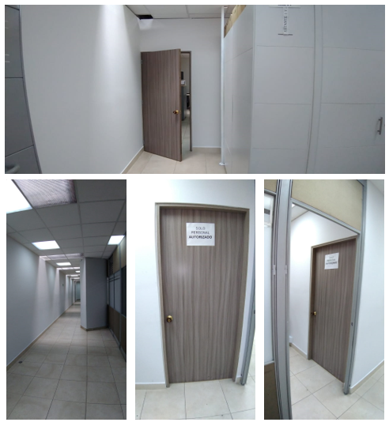
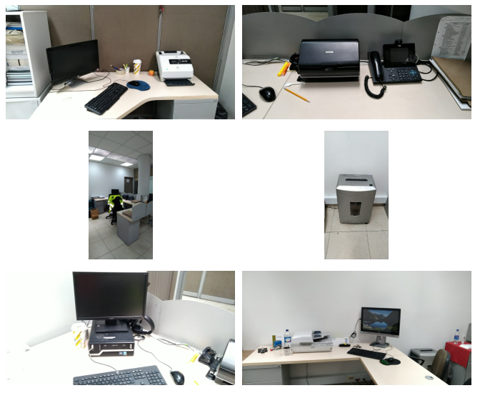
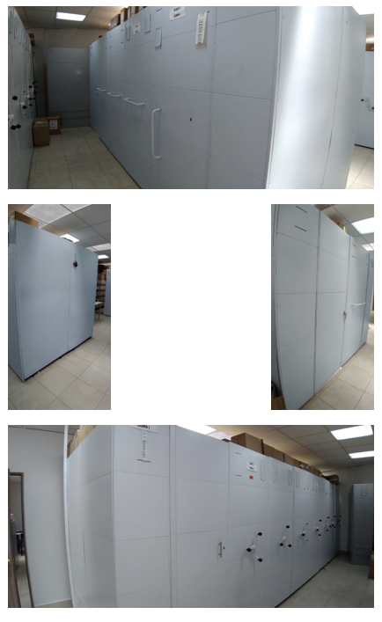
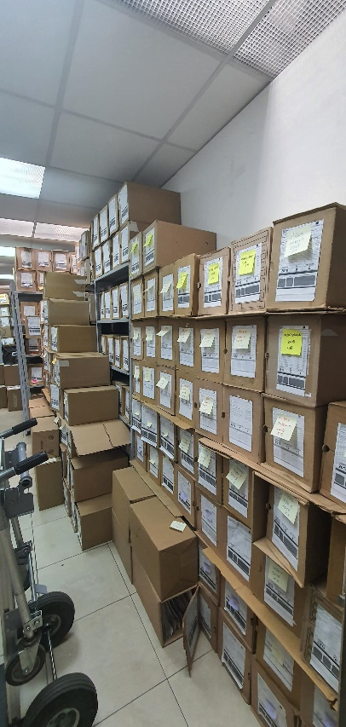
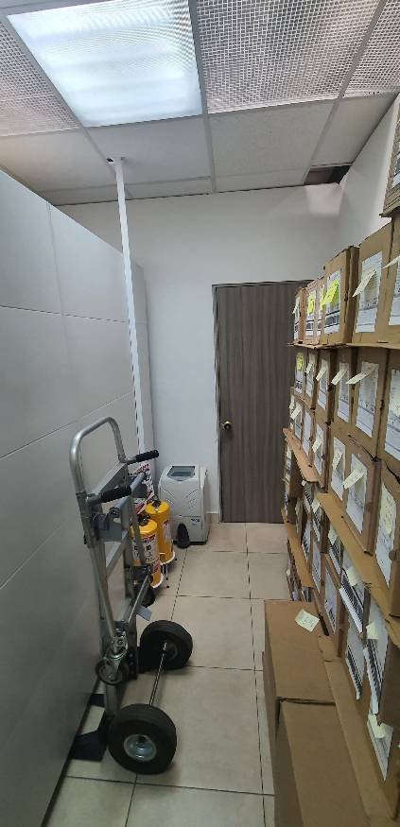
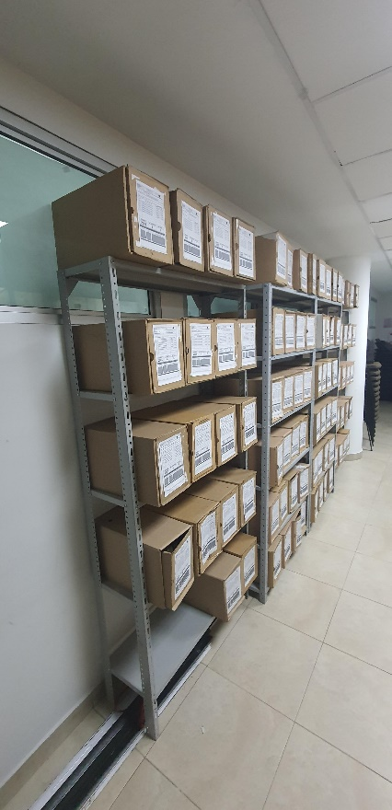

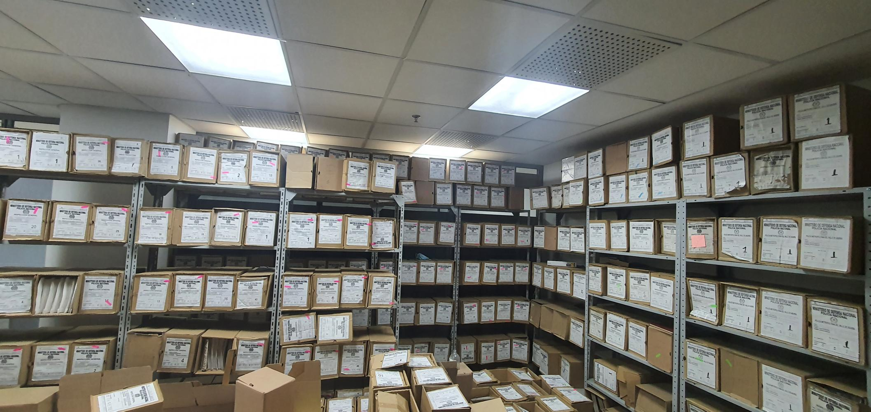

C. CARACTERÍSTICAS DE LA DOCUMENTACIÓN
IDENTIFICACIÓN DEL FONDO ACUMULDADO O DOCUMENTAL
UNIDAD POLICIAL |  |  |  |  |  | Inspeccion General |  |  |  | DEPENDENCIA PRODUCTORA: |  |  |  | UNIDADES DEL NIVEL CENTRAL INCLUYENDO BOGOTA
ACERVO DOCUMENTAL
Fechas Extremas Acervo Documental |  |  |  |  | Cantidades de Unidades de Conservación Cajas |  | Cantidad Soporte Documental
Fecha Inicial |  |  |  |  |  |  | Archivo de Gestión | Papel (carpetas) | Análogo | Digital | Planos | Libros | Videos | Fotografías |  | Cintas |  | Microfilmes |  | Magnéticos y ópticos |  | Pergaminos
fecha final |  |  |  |  |  |  |  | 0 | 0 | 0 | 0 | 0 | 0 | 0 |  | 0 |  | 0 |  | 0 |  | 0
Fecha Inicial |  | 7 | 1 | 1981 | 1200 cajas |  | Archivo Central | Papel (carpetas) | Análogo | Digital | Planos | Libros | Videos | Fotografías |  | Cintas |  | Microfilmes |  | Magnéticos y ópticos |  | Pergaminos
fecha final |  | 31 | 12 | 2016 |  |  |  | 6,000 | 0 | 0 | 0 | 213 | 0 | 0 |  | 0 |  | 0 |  | 0 |  | 0
...
 |  |  |  |  |  | Archivo Central |  |  | verificación visual |  |  | ACTA 052 – ARGEN - GACOD - 2.25 QUE TRATA DE LA VISITA DE ACOMPAÑAMIENTO AL PROCESO DE GESTIÓN DOCUMENTAL POR PARTE DEL PERSONAL DEL ÁREA DE ARCHIVO GENERAL DE LA SECRETARÍA GENERAL A LAS INSTALACIONES DEL ARCHIVO CENTRAL Y A LOS ARCHIVOS DE GESTIÓN DE LA INSPECCIÓN GENERAL. |  |  | mensual
 |  |  |  |  |  | Archivo Central |  |  | fumigación |  |  | plan de saneamiento y mantenimiento de la instalaciones edificio soluzona |  |  | semestral
 |  |  |  |  |  | Archivo Central
 |  |  |  |  |  | Archivo Central
 |  |  |  |  |  | Archivo Central
...
 |  |  |  |  |  | Archivo Central |  |  | verificación visual |  |  | ACTA 052 – ARGEN - GACOD - 2.25 QUE TRATA DE LA VISITA DE ACOMPAÑAMIENTO AL PROCESO DE GESTIÓN DOCUMENTAL POR PARTE DEL PERSONAL DEL ÁREA DE ARCHIVO GENERAL DE LA SECRETARÍA GENERAL A LAS INSTALACIONES DEL ARCHIVO CENTRAL Y A LOS ARCHIVOS DE GESTIÓN DE LA INSPECCIÓN GENERAL. |  |  | mensual
 |  |  |  |  |  | Clase de Archivo |  |  | Actividad |  |  | Evidencia |  |  | periodicidad |  |  |  |  | Observaciones
...
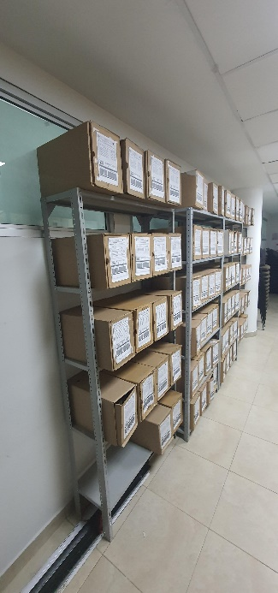
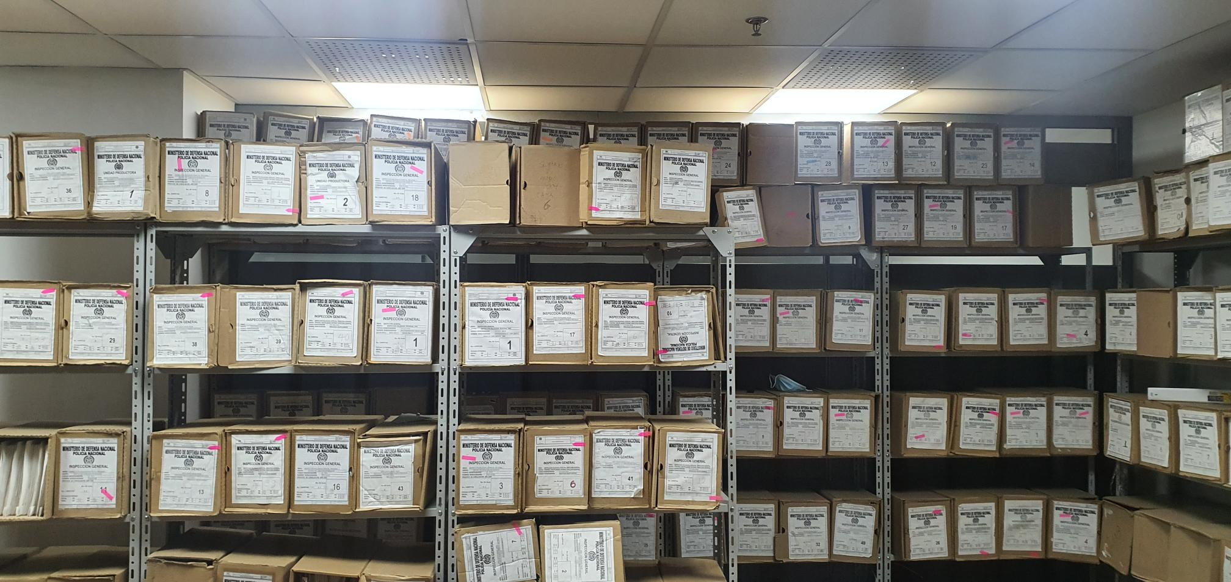

 |  |  |  |  | 2021 |  | Fecha de Elaboración |  | 10 | 9 | 2021 |  |  |  | VISTO BUENO JEFE DE LA UNIDAD
 |  |  |  |  |  |  | Jefe Grupo de Gestión Documental |  |  |  |  |  |  |  | INSPECTOR GENERAL
 |  |  |  |  |  |  |  |  | IT. JOSE CASTAÑEDA GONZALEZ |  |  |  |  |  |  | MG. JORGE LUIS RAMIREZ ARAGON

 |  |  |  |  |  |  | Firma |  |  |  |  |  |  |  |  | Firma

